VS-C4(В)
Фото | Наименование Параметр | Значение
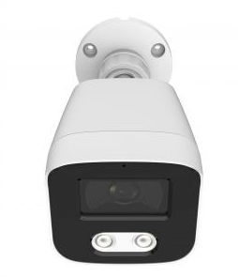 | Номер позиции | 1
 | Тип камеры | Цилиндрическая
 | Модель | VS-C4(В)
 | Мегапиксели | 4
 | Объектив | 2.8мм
 | Максимальное разрешение | 2560*1440 25fps
 | Матрица | 1/3 Progressive Scan CMOS
 | Ночное видение​ | ИК 30м. Warm Light 20м. Full Color, Smart Hybrid Light
 | Сжатие | H.264+/H.265+/H.264/H.265/JPEG/ AVI/MJPEG
 | Сжатие звука | G711A/U,AAC
 | Соотношение Сигнал/Шум | 60 дБ
 | Дополнительный Свет | 42 мкм x 2 шт.
 | Дополнительное Световое расстояние | 30 Метров
 | Сеть | RJ-45 (10/100Base-T)
 | Протокол | TCP/IP, IPv4/v6, ICMP, HTTP, HTTPS, FTP, DHCP, DNS, DDNS, RTP, RTSP, PPPoE, NTP, SMTP, UDP, Qos, 802.1x
 | P2P | Есть
 | Слот для Sd карты | нет
 | Степень защиты | Ip 67 | На Главную
 | Корпус | Передняя крышка: металл, задняя крышка: пластик, степень защиты
 | Размер | 176,6 (Ш) x 67 (В) x 69,8 (Г) мм
 | Вес. | 271 г

VS-CP4(В)
Фото | Наименование Параметр | Значение
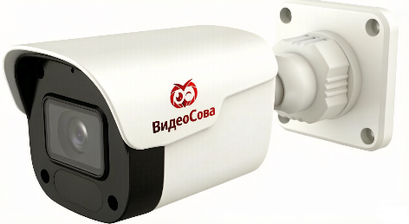 | Номер позиции | 2
 | Тип камеры | Цилиндрическая
 | Модель | VS-CP4(В)
 | Мегапиксели | 4
 | Объектив | 2.8мм
 | Максимальное разрешение | 2560*1440 25fps
 | Матрица | 1/3 Progressive Scan CMOS
 | Ночное видение​ | ИК 30м. Warm Light 20м. Full Color, Smart Hybrid Light
 | Сжатие | H.264+/H.265+/H.264/H.265/JPEG/ AVI/MJPEG
 | Сжатие звука | G711A/U,AAC
 | Соотношение Сигнал/Шум | 60 дБ
 | Дополнительный Свет | 42 мкм x 2 шт.
 | Дополнительное Световое расстояние | 30 Метров
 | Сеть | RJ-45 (10/100Base-T)
 | Протокол | TCP/IP, IPv4/v6, ICMP, HTTP, HTTPS, FTP, DHCP, DNS, DDNS, RTP, RTSP, PPPoE, NTP, SMTP, UDP, Qos, 802.1x
 | P2P | Есть
 | Слот для Sd карты | нет
 | Степень защиты | Ip 66 | На Главную
 | Корпус | Пластик
 | Размер | 174 (Ш) x 67,9 (В) x 69,8 (Г) мм
 | Вес. | 187 г

VS-C5X5(А)
Фото | Наименование Параметр | Значение
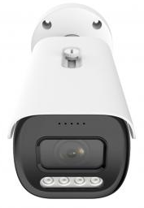 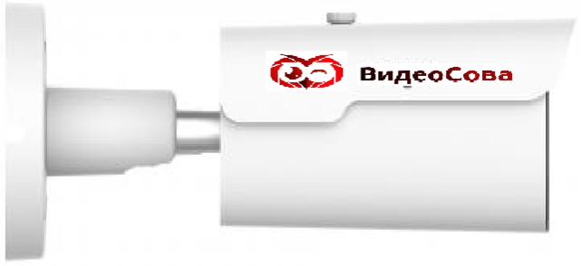 | Номер позиции | 4
 | Тип камеры | Цилиндрическая
 | Модель | VS-C5X5(A)
 | Мегапиксели | 5
 | Объектив | 2.7-13.5мм
 | Максимальное разрешение | 2592*1944 30fps
 | Матрица | 1/2.8"SONY Starvis Back-illuminated CMOS Sensor
 | Ночное видение​ | ИК 50м. Warm Light 40м. Full Color, Smart Hybrid Light
 | Сжатие | H.264+/H.265+/H.264/H.265/JPEG/ AVI/MJPEG
 | Сжатие звука | G711A/U,AAC
 | Соотношение Сигнал/Шум | 60 дБ
 | Дополнительный Свет | 42 мкм x 4 шт.
 | Дополнительное Световое расстояние | 30 Метров
 | Сеть | RJ-45 (10/100Base-T)
 | Протокол | TCP/IP, IPv4/v6, ICMP, HTTP, HTTPS, FTP, DHCP, DNS, DDNS, RTP, RTSP, PPPoE, NTP, SMTP, UDP, Qos, 802.1x
 | P2P | Есть
 | Слот для Sd карты | До 512GB
 | Степень защиты | Ip 67
 | Корпус | Крышка пластик. Основной корпус металл | На Главную
 | Размер | 268 (Ш) x 95 (В) x 88 (Г) мм
 | Вес. | 1,16 кг.

VS-K4(В)
Фото | Наименование Параметр | Значение
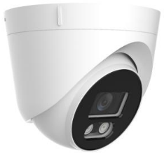 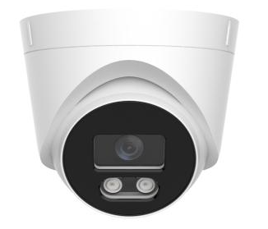 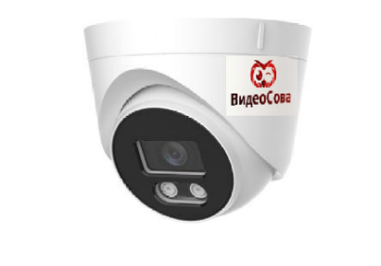 | Номер позиции | 5
 | Тип камеры | Купольная
 | Модель | VS-K4(В)
 | Мегапиксели | 4
 | Объектив | 2.8мм
 | Максимальное разрешение | 2560*1440 25fps
 | Матрица | 1/3 Progressive Scan CMOS
 | Ночное видение​ | ИК 30м. Warm Light 20м. Full Color, Smart Hybrid Light
 | Сжатие | H.264+/H.265+/H.264/H.265/JPEG/ AVI/MJPEG
 | Сжатие звука | G711A/U,AAC
 | Соотношение Сигнал/Шум | 60 дБ
 | Дополнительное Световое расстояние | 30 Метров
 | Сеть | RJ-45 (10/100Base-T)
 | Протокол | TCP/IP, IPv4/v6, ICMP, HTTP, HTTPS, FTP, DHCP, DNS, DDNS, RTP, RTSP, PPPoE, NTP, SMTP, UDP, Qos, 802.1x
 | P2P | Есть
 | Слот для Sd карты | нет
 | Степень защиты | Ip 66
 | Корпус | Пластик | На Главную
 | Размер | φ110x95 мм
 | Вес. | 295 г

VS-K5(А)
Фото | Наименование Параметр | Значение
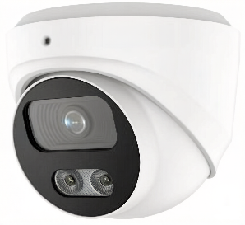 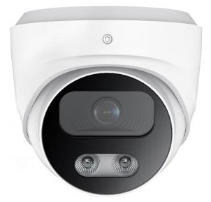 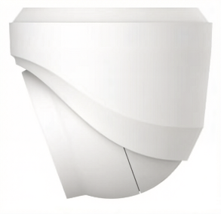 | Номер позиции | 6
 | Тип камеры | Купольная
 | Модель | VS-K5(A)
 | Мегапиксели | 5
 | Объектив | 2.8мм
 | Максимальное разрешение | 2560*1440 25fps
 | Матрица | 1/3 Progressive Scan CMOS
 | Ночное видение​ | ИК 40м. Warm Light 30м. Full Color, Smart Hybrid Light
 | Сжатие | H.264+/H.265+/H.264/H.265/JPEG/ AVI/MJPEG
 | Сжатие звука | G711A/U,AAC
 | Соотношение Сигнал/Шум | 60 дБ
 | Дополнительный Свет | 42 мкм x 2 шт.
 | Дополнительное Световое расстояние | 30 Метров
 | Сеть | RJ-45 (10/100Base-T)
 | Протокол | TCP/IP, IPv4/v6, ICMP, HTTP, HTTPS, FTP, DHCP, DNS, DDNS, RTP, RTSP, PPPoE, NTP, SMTP, UDP, Qos, 802.1x
 | P2P | Есть
 | Слот для Sd карты | До 512GB
 | Степень защиты | Ip 67
 | Корпус | Металлический | На Главную
 | Размер | Ø 96 x 91 (В) мм
 | Вес. | 461 г

VS-K5X5(А)
Фото | Наименование Параметр | Значение
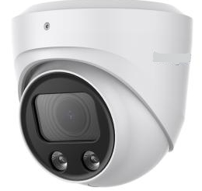 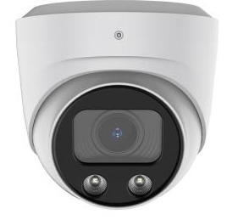 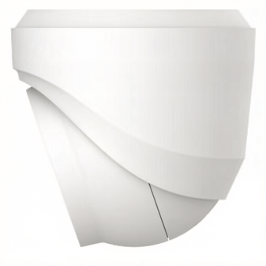 | Номер позиции | 7
 | Тип камеры | Купольная
 | Модель | VS-K5X5(A)
 | Мегапиксели | 5
 | Объектив | 2.7-13.5мм
 | Максимальное разрешение | 2592*1944 30fps
 | Матрица | 1/2.8"SONY Starvis Back-illuminated CMOS Sensor
 | Ночное видение​ | ИК 40м. Warm Light 30м. Full Color, Smart Hybrid Light
 | Сжатие | H.264+/H.265+/H.264/H.265/JPEG/ AVI/MJPEG
 | Сжатие звука | G711A/U,AAC
 | Соотношение Сигнал/Шум | 60 дБ
 | Дополнительный Свет | 42 мкм x 2 шт.
 | Дополнительное Световое расстояние | 40 Метров
 | Сеть | RJ-45 (10/100Base-T)
 | Протокол | TCP/IP, IPv4/v6, ICMP, HTTP, HTTPS, FTP, DHCP, DNS, DDNS, RTP, RTSP, PPPoE, NTP, SMTP, UDP, Qos, 802.1x
 | P2P | Есть
 | Слот для Sd карты | До 512GB
 | Степень защиты | Ip 67
 | Корпус | Металлический | На Главную
 | Размер | Ø115 x113(В) мм
 | Вес. | 643 г

VS-2AK5(А)
Фото | Наименование Параметр | Значение
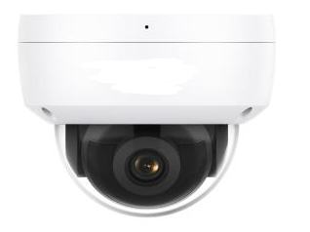 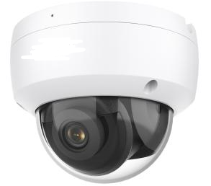 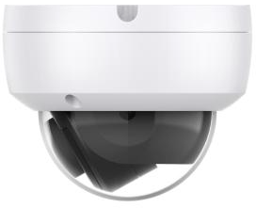 | Номер позиции | 8
 | Тип камеры | Куп. Антивандальная
 | Модель | VS-2AK5(A)
 | Мегапиксели | 5
 | Объектив | 2.8мм
 | Максимальное разрешение | 2560*1440 25fps
 | Матрица | 1/3 Progressive Scan CMOS
 | Ночное видение​ | ИК 30м.
 | Сжатие | H.264+/H.265+/H.264/H.265/JPEG/ AVI/MJPEG
 | Сжатие звука | G711A/U,AAC
 | Соотношение Сигнал/Шум | 60 дБ
 | Дополнительное Световое расстояние | 30 Метров
 | Сеть | RJ-45 (10/100Base-T)
 | Протокол | TCP/IP, IPv4/v6, ICMP, HTTP, HTTPS, FTP, DHCP, DNS, DDNS, RTP, RTSP, PPPoE, NTP, SMTP, UDP, Qos, 802.1x
 | P2P | Есть
 | Слот для Sd карты | До 512GB
 | Степень защиты | Ip 67/IK10
 | Корпус | Металлический, Стекло | На Главную
 | Размер | Ø 110,99x87,11 мм
 | Вес. | 660 г

VS-2BK5(А)
Фото | Наименование Параметр | Значение
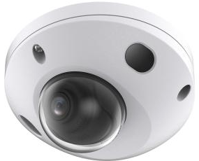 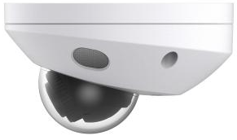 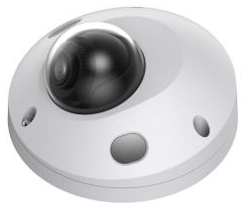 | Номер позиции | 9
 | Тип камеры | Куп. Антивандальная
 | Модель | VS-2BK5(A)
 | Мегапиксели | 5
 | Объектив | 2.8мм
 | Максимальное разрешение | 2560*1440 25fps
 | Матрица | 1/3 Progressive Scan CMOS
 | Ночное видение​ | ИК 30м. Warm Light 30м
 | Сжатие | H.264+/H.265+/H.264/H.265/JPEG/ AVI/MJPEG
 | Сжатие звука | G711A/U,AAC
 | Соотношение Сигнал/Шум | 60 дБ
 | Дополнительный Свет | 42 мкм x 2 шт.
 | Дополнительное Световое расстояние | 30 Метров
 | Сеть | RJ-45 (10/100Base-T)
 | Протокол | TCP/IP, IPv4/v6, ICMP, HTTP, HTTPS, FTP, DHCP, DNS, DDNS, RTP, RTSP, PPPoE, NTP, SMTP, UDP, Qos, 802.1x
 | P2P | Есть
 | Слот для Sd карты | До 512GB
 | Степень защиты | Ip 67/IK10
 | Корпус | Металлический, Стекло | На Главную
 | Размер | Ø110,4x62,79 мм
 | Вес. | 444 г

VS-P18X2(А)
Фото | Наименование Параметр | Значение
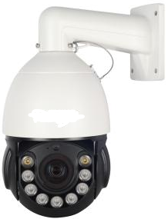 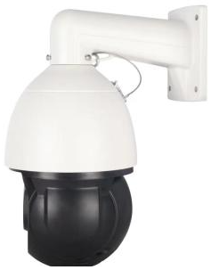 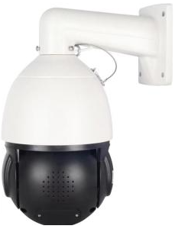 | Номер позиции | 10
 | Тип камеры | Поворотная
 | Модель | VS-P18X5(А)
 | Мегапиксели | 2
 | Объектив | 18x 5.35-96.3мм
 | Максимальное разрешение | 1920*1080 30fps
 | Матрица | 1/3 Progressive Scan CMOS
 | Ночное видение​ | ИК 120м. Warm Light 60м. Smart Hybrid Light
 | AI Function | Поддержка 3D отслеживание человека/ обнарружения движения на основе обнаружения человекка/ обнаружения вторжения
 | Сжатие | H.264+/H.265+/H.264/H.265/JPEG/ AVI/MJPEG
 | Сжатие звука | G711A/U,AAC
 | Соотношение Сигнал/Шум | 60 дБ
 | Дополнительный Свет | 42 мкм x 9 шт.
 | Дополнительное Световое расстояние | 120 Метров
 | Сеть | RJ-45 (10/100Base-T)
 | Протокол | TCP/IP, IPv4/v6, ICMP, HTTP, HTTPS, FTP, DHCP, DNS, DDNS, RTP, RTSP, PPPoE, NTP, SMTP, UDP, Qos, 802.1x
 | P2P | Есть
 | Слот для Sd карты | До 512GB
 | Степень защиты | Ip 66
 | Корпус | Металл + пластик | На Главную
 | Размер | 17x17x32 (см)
 | Вес. | 2 кг.

VS-P36X5(А)
Фото | Наименование Параметр | Значение
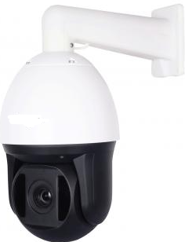 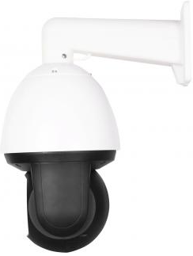 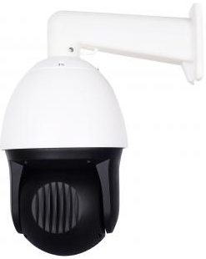 | Номер позиции | 11
 | Тип камеры | Поворотная
 | Модель | VS-P36X5(А)
 | Мегапиксели | 5
 | Объектив | 36x 4.6-165мм
 | Максимальное разрешение | 2560*1440 25fps
 | Матрица | 1/3 Progressive Scan CMOS
 | Ночное видение​ | ИК 120м.
 | AI Function | Поддержка 3D отслеживание человека/ обнарружения движения на основе обнаружения человекка/ обнаружения вторжения
 | Сжатие | H.264+/H.265+/H.264/H.265/JPEG/ AVI/MJPEG
 | Сжатие звука | G711A/U,AAC
 | Соотношение Сигнал/Шум | 60 дБ
 | Дополнительное Световое расстояние | 120 Метров
 | Сеть | RJ-45 (10/100Base-T) POE
 | Протокол | TCP/IP, IPv4/v6, ICMP, HTTP, HTTPS, FTP, DHCP, DNS, DDNS, RTP, RTSP, PPPoE, NTP, SMTP, UDP, Qos, 802.1x
 | P2P | Есть
 | Слот для Sd карты | До 512GB
 | Степень защиты | Ip 66
 | Корпус | Металл + пластик | На Главную
 | Размер | 31x31x44 (см)
 | Вес. | 2,3 кг.

SW-4P2UP
Фото | Наименование Параметр | Значение
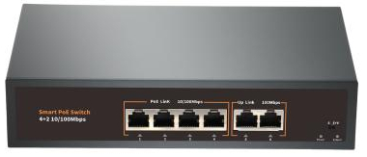 | Номер позиции | 12
 | Тип коммутатора | Неуправляемый PoE-коммутатор
 | Модель | SW-4P2UP
 | Количество портов | 4 портов POE 10/100 Мбит/с 2 порта UP 10/100/100 Мбит/с
 | Стандарт PoE | IEEE 802.3af, IEEE 802.3at
 | Пропускная способность Объединительной платы | 1,6 Гбит/с
 | Размер | 200*120*40
 | Вес. | 1 кг.

 |  | На Главную

SW-8P2UP
Фото | Наименование Параметр | Значение
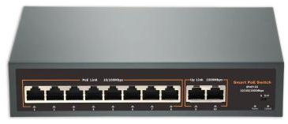 | Номер позиции | 13
 | Тип коммутатора | Неуправляемый PoE-коммутатор
 | Модель | SW-8P2UP
 | Количество портов | 8 портов POE 10/100 Мбит/с 2 порта UP 10/100/1000 Мбит/с
 | Стандарт PoE | IEEE 802.3af, IEEE 802.3at
 | Пропускная способность Объединительной платы | 10 Гбит/с
 | Размер | 200*120*40
 | Вес. | 1,2 кг.

 |  | На Главную

SW-16P2UP
Фото | Наименование Параметр | Значение
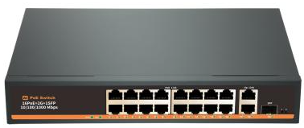 | Номер позиции | 14
 | Тип коммутатора | Неуправляемый PoE-коммутатор
 | Модель | SW-16P2UP
 | Количество портов | 16 портов POE 10/100 Мбит/с 2 порта UP 10/100/1000 Мбит/с 1 порт SFP 1000 Мбит/с
 | Стандарт PoE | IEEE 802.3af, IEEE 802.3at
 | Пропускная способность Объединительной платы | 12 Гбит/с
 | Размер | 270*180*44
 | Вес. | 2 кг.

 |  | На Главную

SW-24P4UP
Фото | Наименование Параметр | Значение
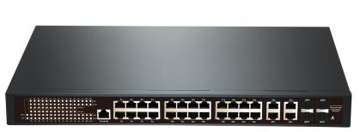 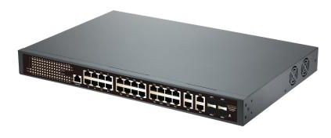 | Номер позиции | 15
 | Тип коммутатора | Управляемый PoE-коммутатор
 | Модель | SW-24P4UP
 | Веб -адрес | IP:192.168.2.1 Пользователь:admin Пароль:admin
 | Управление портом | Поддержка направления доступа к порту и группе агрегации Поддержка ограничения скорости порта Поддержка настройки изоляции порта
 | Количество портов | 24 портов POE 10/100 Мбит/с 4 порта UP 10/100/1000 Мбит/с 4 порт SFP 1000 Мбит/с
 | Стандарт PoE | IEEE 802.3af, IEEE 802.3at
 | Пропускная способность Объединительной платы | 56 Гбит/с
 | Размер | 440*284*44
 | Вес. | 3,1 кг.

 |  | На Главную

VS-NVR-8PT
Фото | Наименование Параметр | Значение
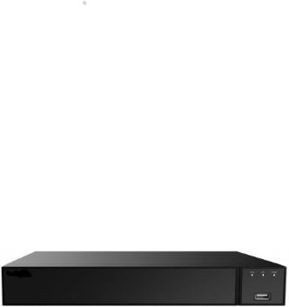 | Номер позиции | 17
 | Модель | VS-NVR-8PT
 | Главный процессор | Quad Cortex A53
 | Операционная система | Встроенный LINUX
 | Входные данные | 8 каналов (12 Мп/8 Мп/6 Мп/5 Мп/4 Мп/ 3Мп/1080p/1280x1024/960p/720p/D1/CIF)
 | Выходной сигнал | 1* HD (HDMI) 1*VGA
 | Сжатие | H.264+/H.265+/H.264/H.265/JPEG/ AVI/MJPEG
 | Сеть интерфейса | 1xRJ45 10M/100M (самоадаптирующийся интерфейс Ethernet)
 | Входящая Пропускная способность | 80 Мбит / с
 | Исходящая Пропускная способность | 80 Мбит / с
 | Сетевые функции | IPv4/IPv6/TCP/IP/HTTP/HTTPS/UPnP/DNS/NTP/SMTP/DHCP/FTP/DDNS/RTSP/RTCP/p2p/PPPOE/SNMP
 | Протокол | TCP/IP, IPv4/v6, ICMP, HTTP, HTTPS, FTP, DHCP, DNS, DDNS, RTP, RTSP, PPPoE, NTP, SMTP, UDP, Qos, 802.1x
 | P2P | Есть
 | Вместимость | Объем до 1x10 ТБ
 | Корпус | Металлический | На Главную
 | Размер | 260X230X43
 | Вес. | 1 кг (без жесткого диска)

VS-NVR-32PTS
Фото | Наименование Параметр | Значение
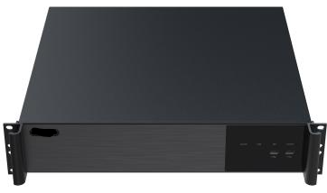 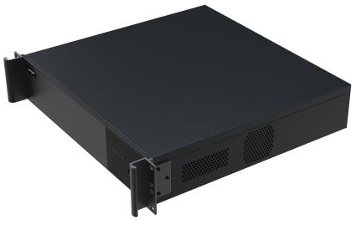 | Номер позиции | 19
 | Модель | VS-NVR-32PTS
 | Главный процессор | Quad Cortex A53
 | Операционная система | Встроенный LINUX
 | Входные данные | 32 каналов (12 Мп/8 Мп/6 Мп/5 Мп/4 Мп/ 3Мп/1080p/1280x1024/960p/720p/D1/CIF)
 | Выходной сигнал | 2* HD (HDMI) 1*VGA
 | Сжатие | H.264+/H.265+/H.264/H.265/JPEG/ AVI/MJPEG
 | Сеть интерфейса | 2xRJ45 10/100/1000M (самоадаптирующийся интерфейс Ethernet)
 | Входящая Пропускная способность | 256Мбит / с
 | Исходящая Пропускная способность | 160 Мбит / с
 | Сетевые функции | IPv4/IPv6/TCP/IP/HTTP/HTTPS/UPnP/DNS/NTP/SMTP/DHCP/FTP/DDNS/RTSP/RTCP/p2p/PPPOE/SNMP
 | Протокол | TCP/IP, IPv4/v6, ICMP, HTTP, HTTPS, FTP, DHCP, DNS, DDNS, RTP, RTSP, PPPoE, NTP, SMTP, UDP, Qos, 802.1x
 | P2P | Есть
 | Вместимость | Объем до 8x10 ТБ
 | Корпус | Металлический | На Главную
 | Размер | 440X428X90
 | Вес. | 7,32 кг (без жесткого диска)

VS-NVR-64PTS
Фото | Наименование Параметр | Значение
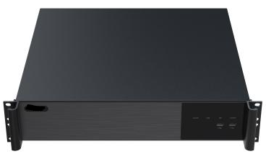 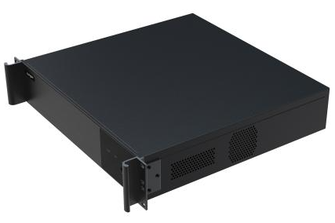 | Номер позиции | 20
 | Модель | VS-NVR-64PTS
 | Главный процессор | Quad Cortex A53
 | Операционная система | Встроенный LINUX
 | Входные данные | 64 каналов(16Мп12Мп/8Мп/6Мп/5Мп/4Мп/ 3Мп/1080p/1280x1024/960p/720p/D1/CIF)
 | Выходной сигнал | 1 * HD (HDMI) 1*VGA
 | Сжатие | H.264+/H.265+/H.264/H.265/JPEG/ AVI/MJPEG
 | Сеть интерфейса | 1xRJ45 10/100/1000M (самоадаптирующийся интерфейс Ethernet)
 | Входящая Пропускная способность | 384 Мбит / с
 | Исходящая Пропускная способность | 256 Мбит / с
 | Сетевые функции | IPv4/IPv6/TCP/IP/HTTP/HTTPS/UPnP/DNS/NTP/SMTP/DHCP/FTP/DDNS/RTSP/RTCP/p2p/PPPOE/SNMP
 | Протокол | TCP/IP, IPv4/v6, ICMP, HTTP, HTTPS, FTP, DHCP, DNS, DDNS, RTP, RTSP, PPPoE, NTP, SMTP, UDP, Qos, 802.1x
 | P2P | Есть
 | Вместимость | Объем до 8x10 ТБ
 | Корпус | Металлический | На Главную
 | Размер | 440X428X90
 | Вес. | 1,7 кг (без жесткого диска)

